Datos personales
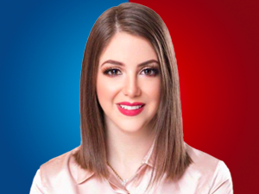

Nombres: | Mónica Estefanía
Apellidos: | Palacios Zambrano
Facebook: | https://www.facebook.com/MonicaPalaciosRC
Twitter: | @Mpalacioszam
Descripción:

